상품제안서
[주문제작] 떡메모지 커버형 A4 (210*297mm/100매) | 상품코드: S27598

 |  |  |  |  |  |  | 02-713-8555 | www.synergygift.co.kr
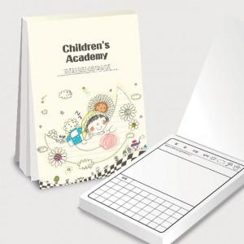

【상세/제작정보】 | <p>(1) 사이즈 : 210*297mm / 1부당 내지 100매</p><p>(2) 인쇄 기본 : 표지 1(앞면)+4(뒷면) 칼라인쇄, 내지 단면 먹1도 인쇄​&nbsp;</p>

【인쇄/포장옵션】 | 풀칼라 / OPP(비닐)

【공급단가】 | 수량 | 100~ | 500~ | 1,000~ | 3,000~ | 5,000~
*VAT별도 | 단가 | 3,590원 | 2,760원 | 2,550원 | 2,300원 | 2,210원

【상품 URL】 | https://www.synergygift.co.kr:443/src/goods_detail.php?gdno=27598

